圖表索引
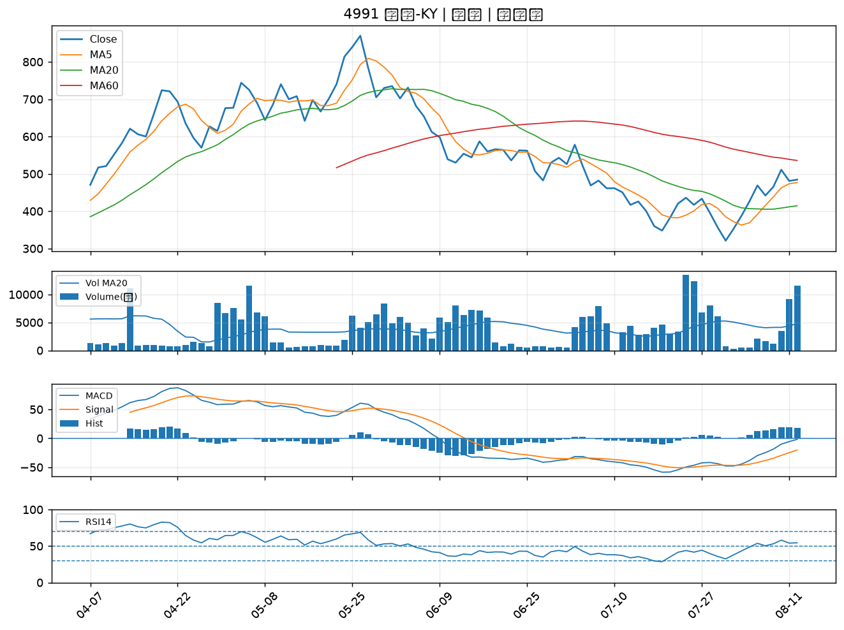
股票代號 | 股票名稱 | 市場 | 買進觀察分級 | 主力突破分數 | 圖表路徑
4147 | 中裕 | 上櫃 | A級 | 6 | output/charts/20260812/4147_中裕.png
2377 | 微星 | 上市 | A級 | 5 | output/charts/20260812/2377_微星.png
4763 | 材料*-KY | 上市 | A級 | 4 | output/charts/20260812/4763_材料*-KY.png
4938 | 和碩 | 上市 | A級 | 4 | output/charts/20260812/4938_和碩.png
6603 | 富強鑫 | 上櫃 | A級 | 4 | output/charts/20260812/6603_富強鑫.png
1904 | 正隆 | 上市 | A級 | 4 | output/charts/20260812/1904_正隆.png
3706 | 神達 | 上市 | A級 | 3 | output/charts/20260812/3706_神達.png
2915 | 潤泰全 | 上市 | A級 | 3 | output/charts/20260812/2915_潤泰全.png
2324 | 仁寶 | 上市 | B級 | 5 | output/charts/20260812/2324_仁寶.png
1717 | 長興 | 上市 | B級 | 5 | output/charts/20260812/1717_長興.png
2376 | 技嘉 | 上市 | B級 | 5 | output/charts/20260812/2376_技嘉.png
6530 | 創威 | 上櫃 | B級 | 5 | output/charts/20260812/6530_創威.png
3010 | 華立 | 上市 | B級 | 4 | output/charts/20260812/3010_華立.png
4510 | 高鋒 | 上櫃 | B級 | 4 | output/charts/20260812/4510_高鋒.png
2108 | 南帝 | 上市 | B級 | 4 | output/charts/20260812/2108_南帝.png
1519 | 華城 | 上市 | B級 | 4 | output/charts/20260812/1519_華城.png
3515 | 華擎 | 上市 | B級 | 4 | output/charts/20260812/3515_華擎.png
2461 | 光群雷 | 上市 | B級 | 4 | output/charts/20260812/2461_光群雷.png
6292 | 迅德 | 上櫃 | B級 | 4 | output/charts/20260812/6292_迅德.png
1455 | 集盛 | 上市 | B級 | 4 | output/charts/20260812/1455_集盛.png
1605 | 華新 | 上市 | B級 | 3 | output/charts/20260812/1605_華新.png
2356 | 英業達 | 上市 | B級 | 3 | output/charts/20260812/2356_英業達.png
1608 | 華榮 | 上市 | B級 | 3 | output/charts/20260812/1608_華榮.png
2399 | 映泰 | 上市 | B級 | 3 | output/charts/20260812/2399_映泰.png
2465 | 麗臺 | 上市 | B級 | 3 | output/charts/20260812/2465_麗臺.png
2417 | 圓剛 | 上市 | B級 | 3 | output/charts/20260812/2417_圓剛.png
3490 | 單井 | 上櫃 | B級 | 3 | output/charts/20260812/3490_單井.png
4977 | 眾達-KY | 上市 | B級 | 3 | output/charts/20260812/4977_眾達-KY.png
1612 | 宏泰 | 上市 | B級 | 3 | output/charts/20260812/1612_宏泰.png
4991 | 環宇-KY | 上櫃 | B級 | 3 | output/charts/20260812/4991_環宇-KY.png

4147 中裕｜A級
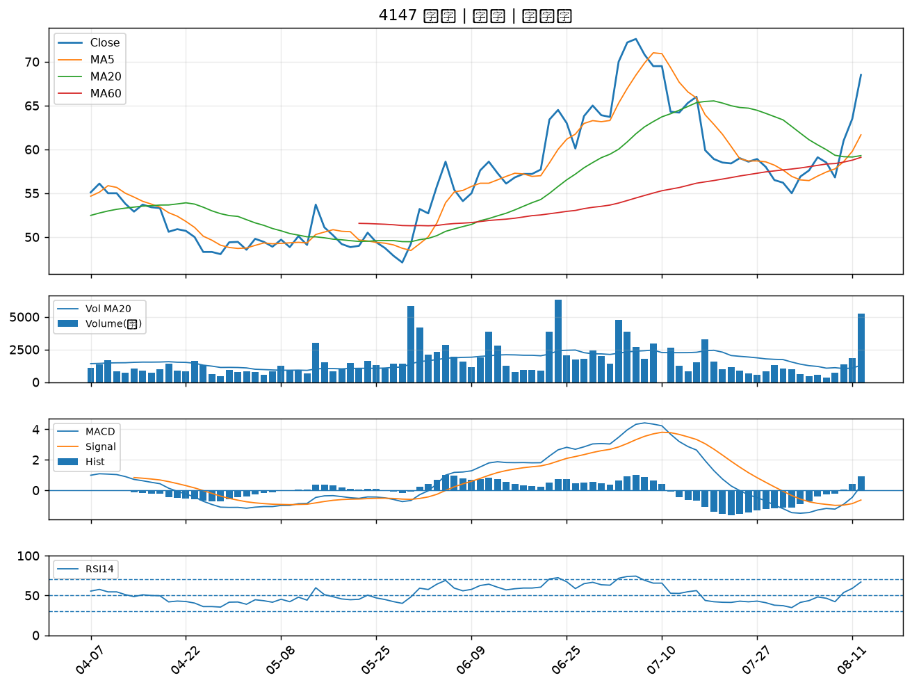

2377 微星｜A級
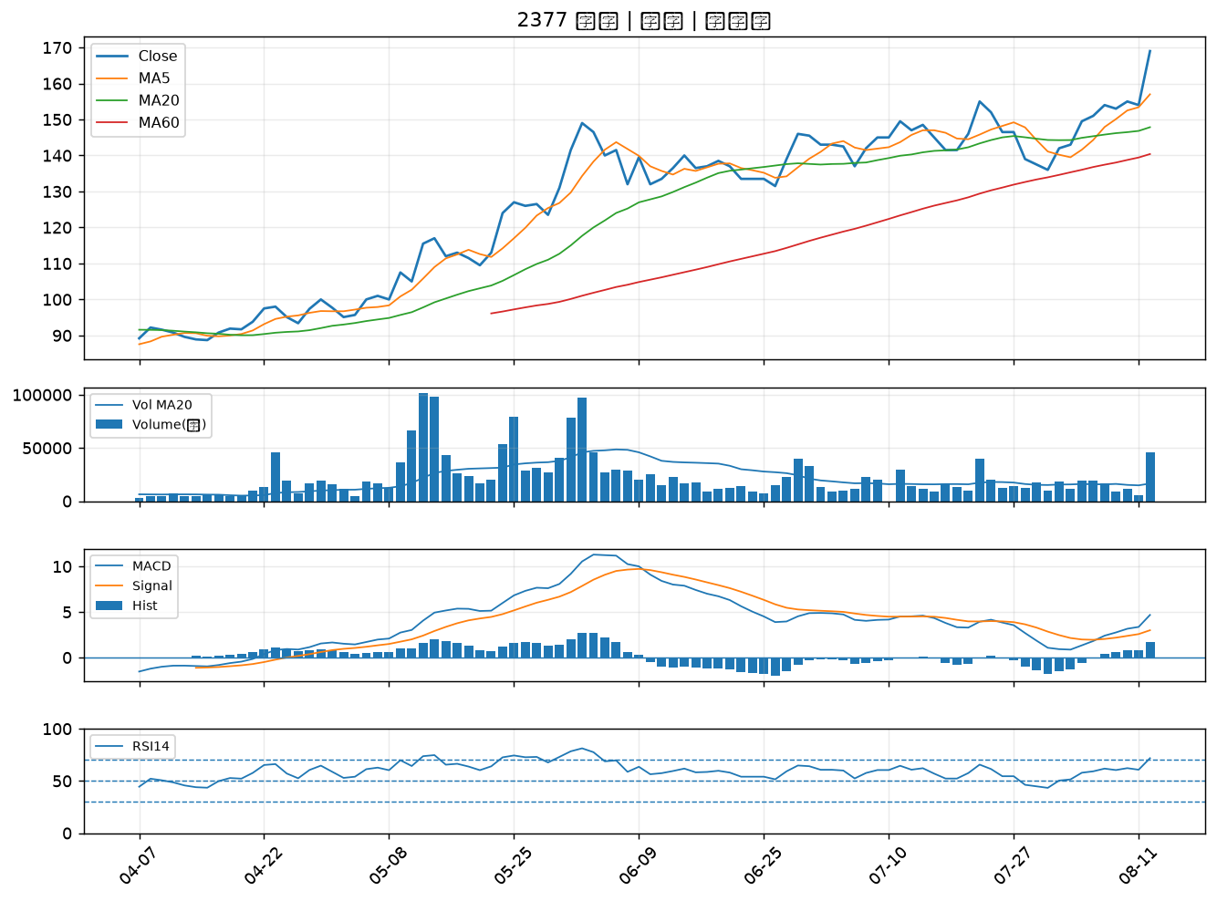

4763 材料*-KY｜A級
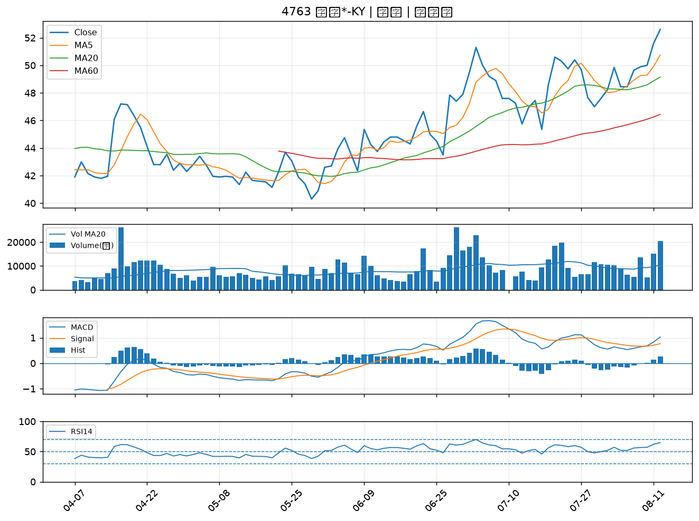

4938 和碩｜A級
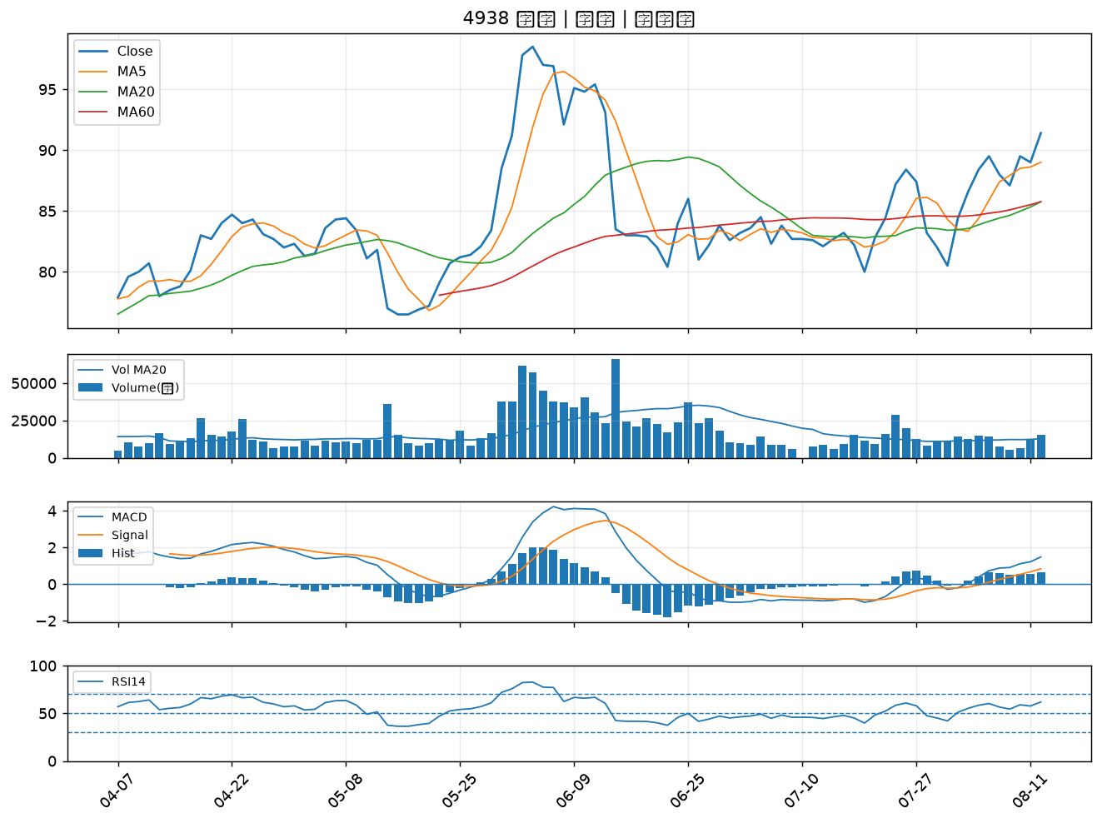

6603 富強鑫｜A級
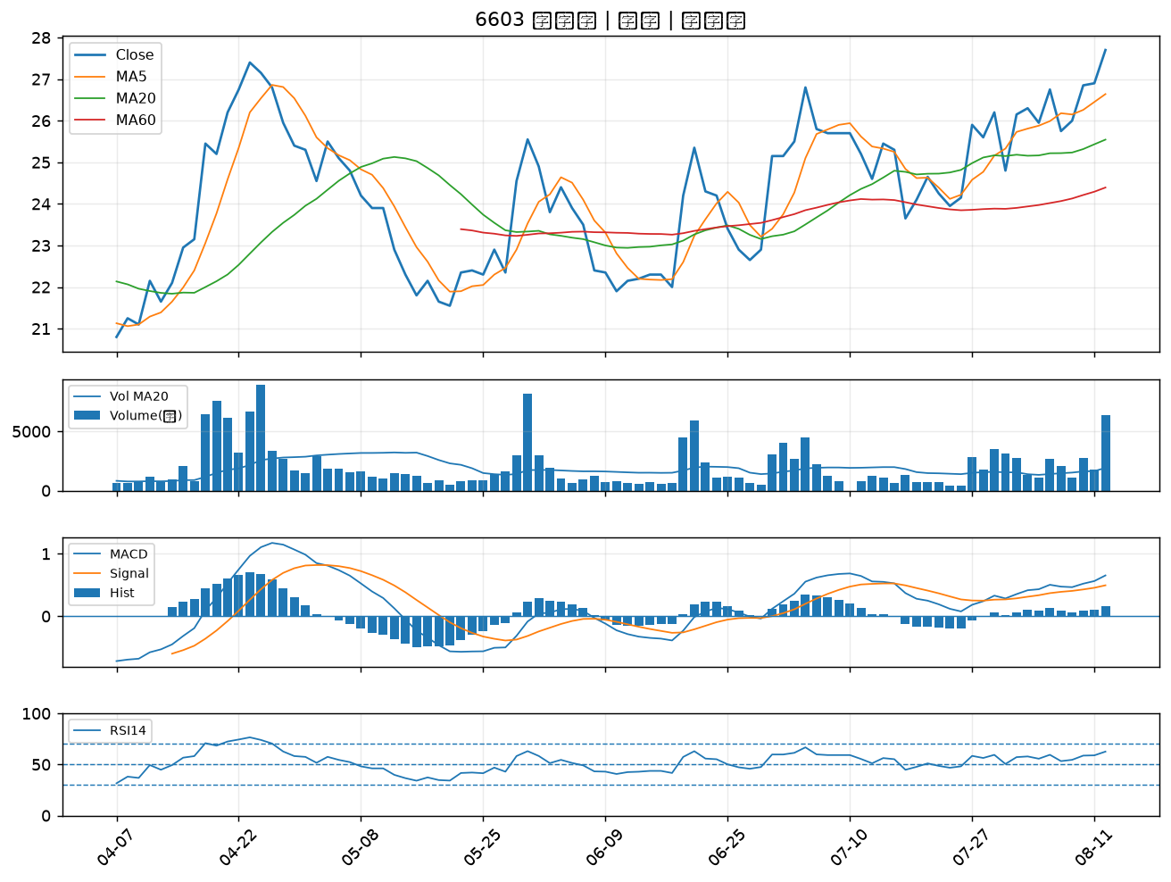

1904 正隆｜A級
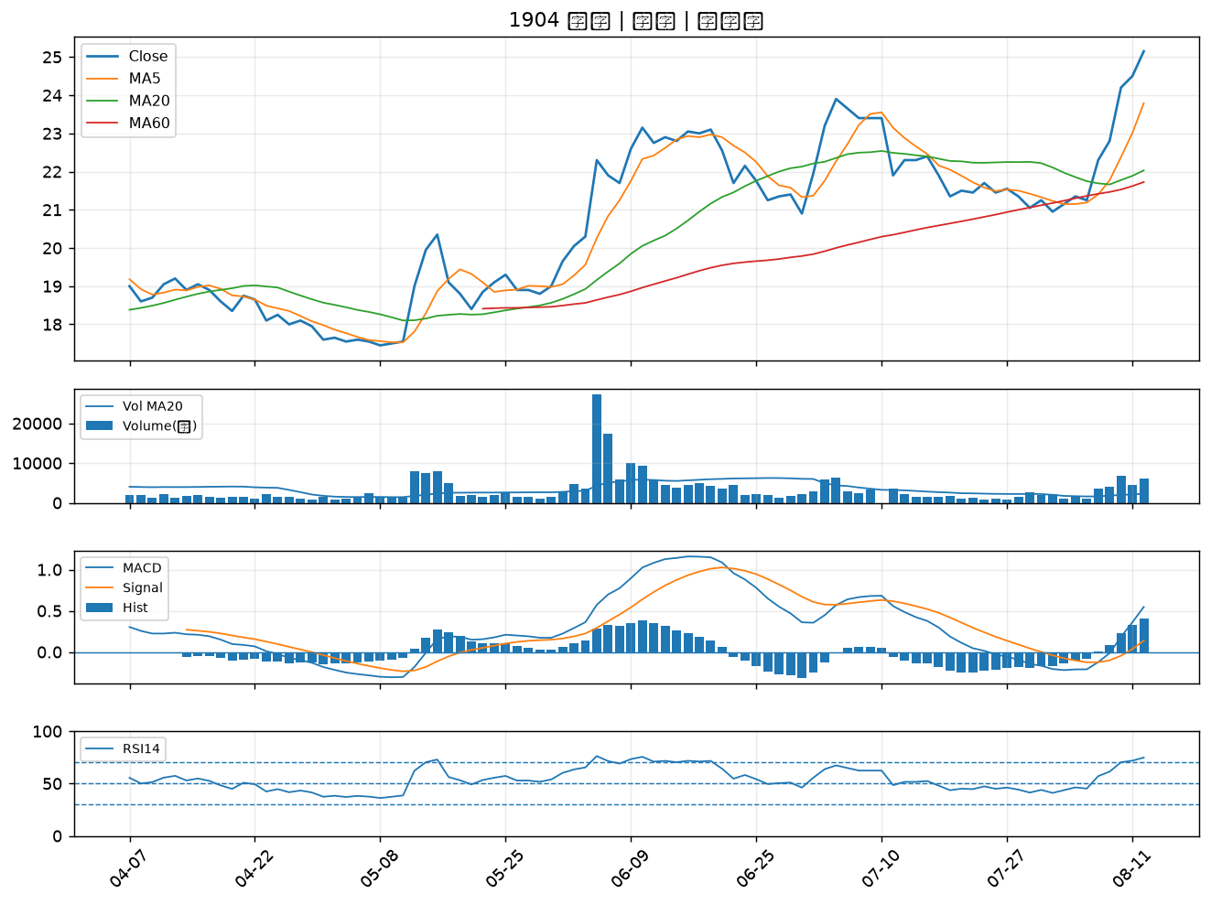

3706 神達｜A級
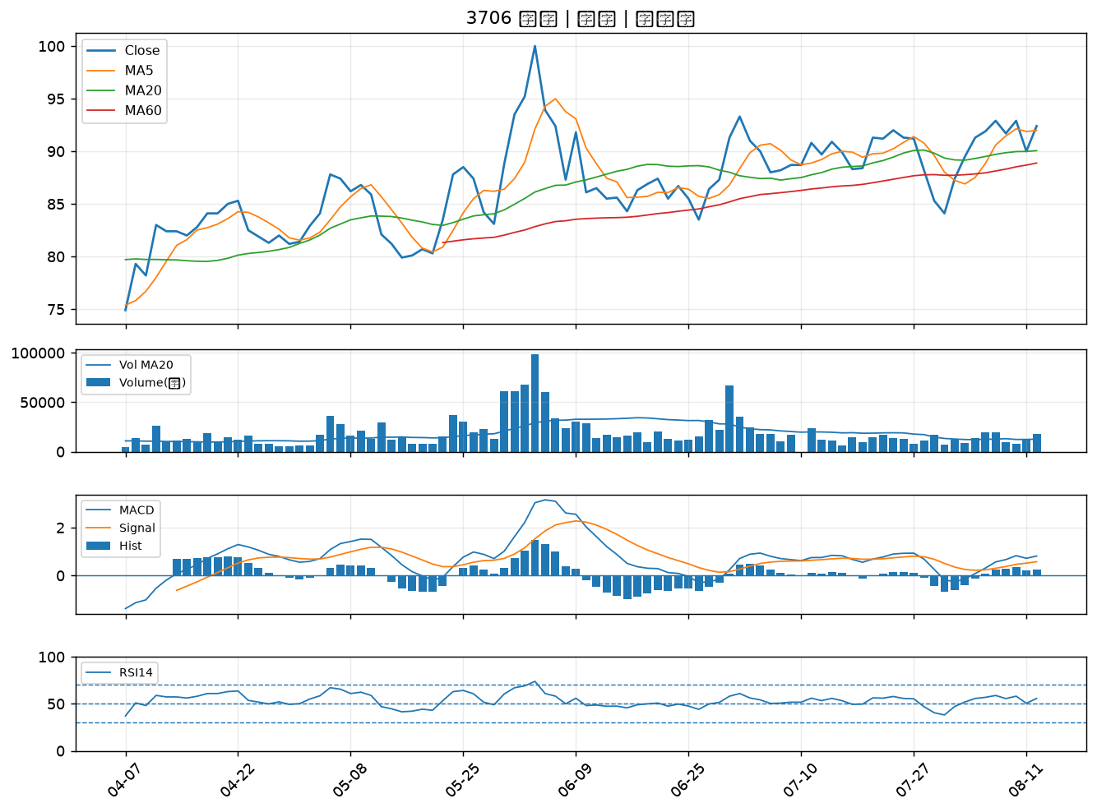

2915 潤泰全｜A級
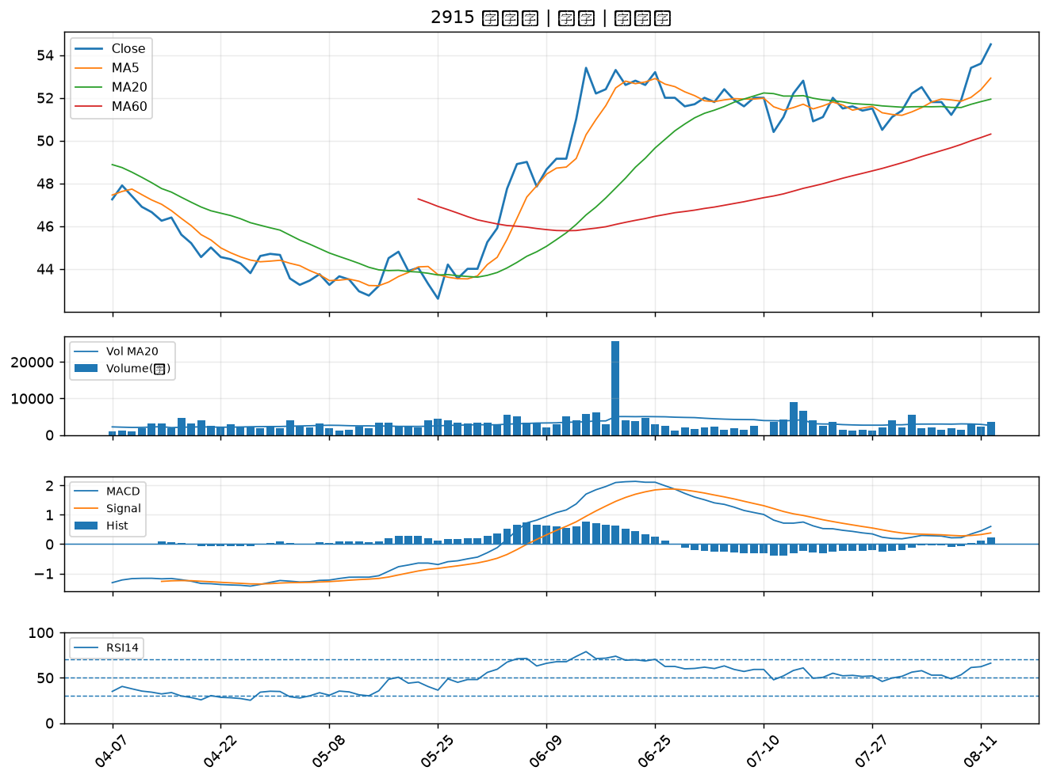

2324 仁寶｜B級
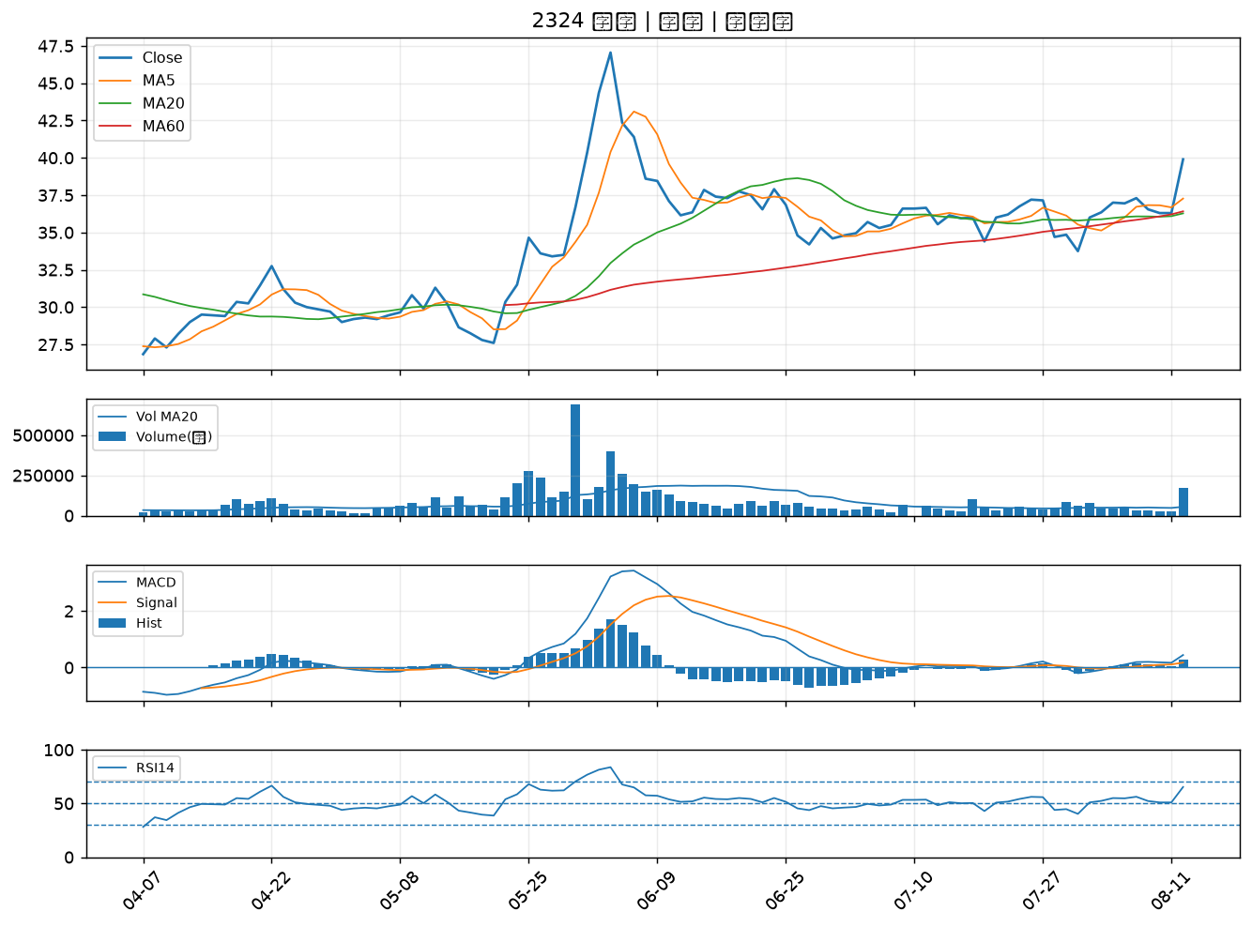

1717 長興｜B級
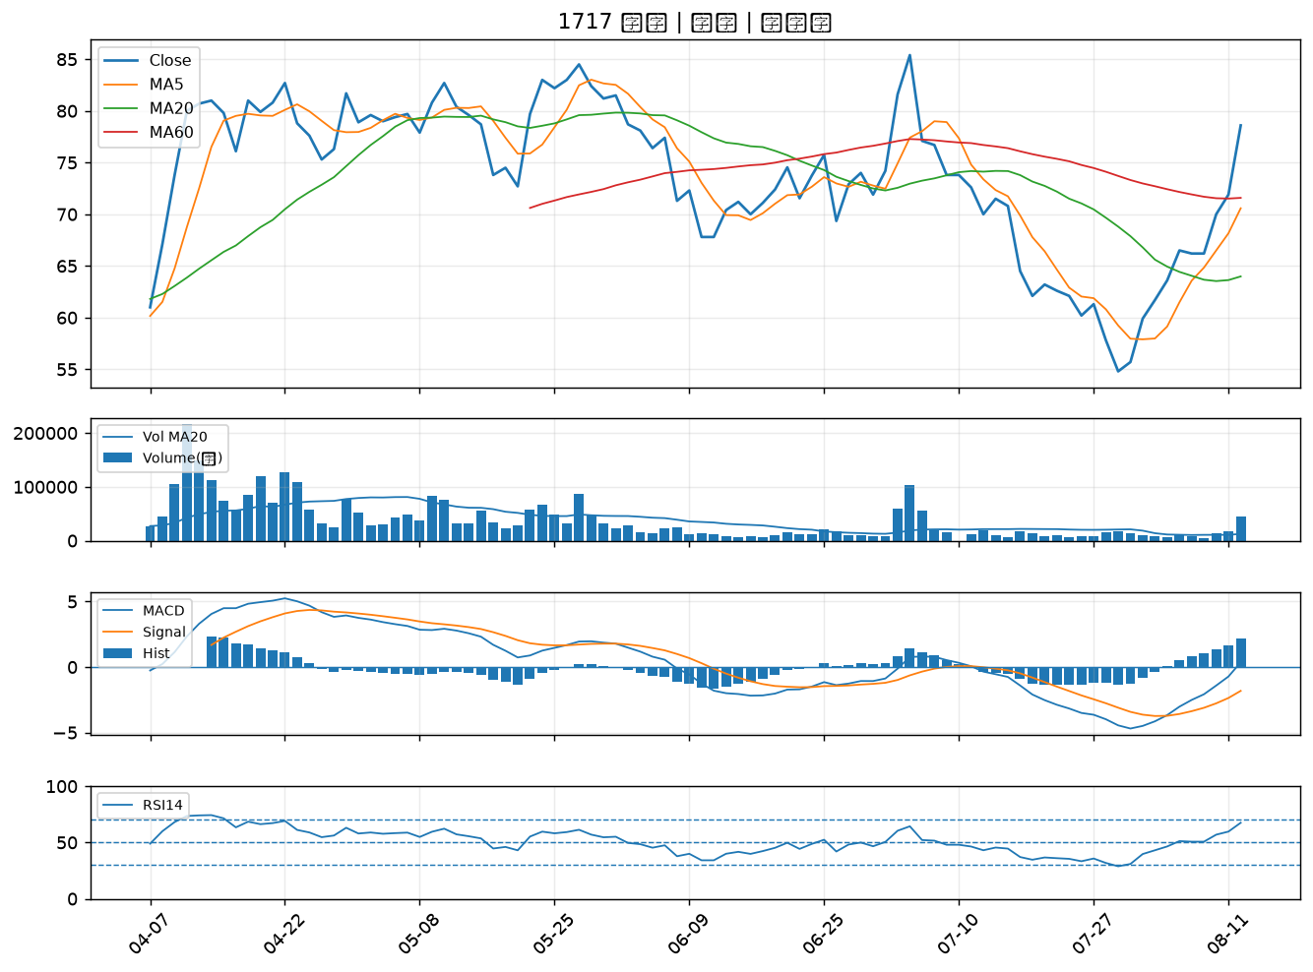

2376 技嘉｜B級
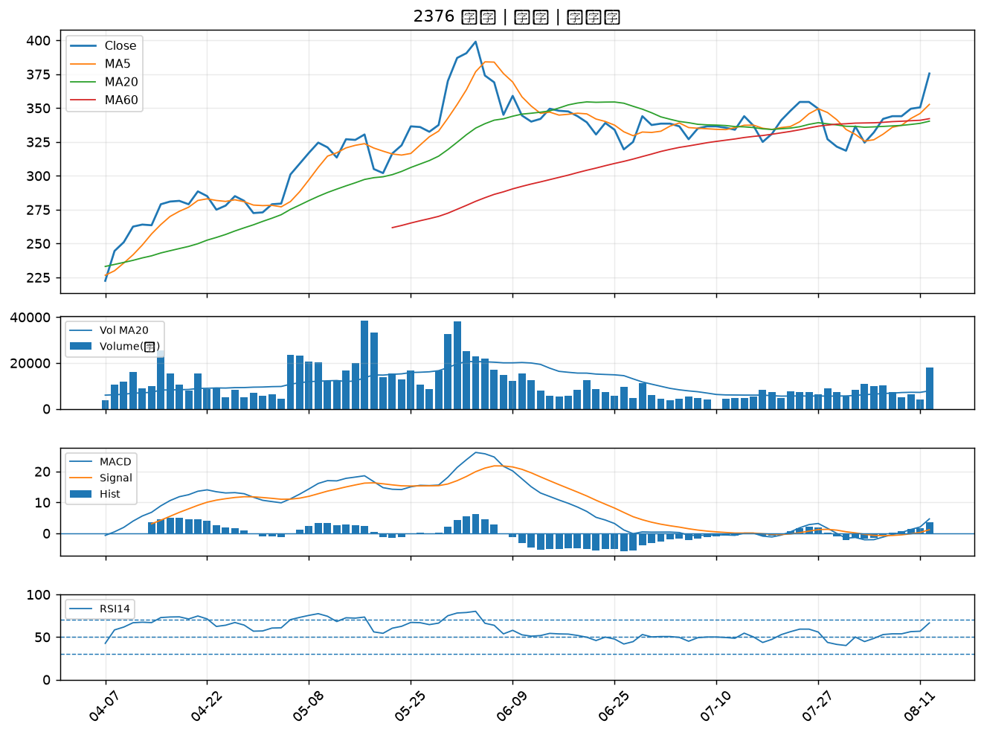

6530 創威｜B級
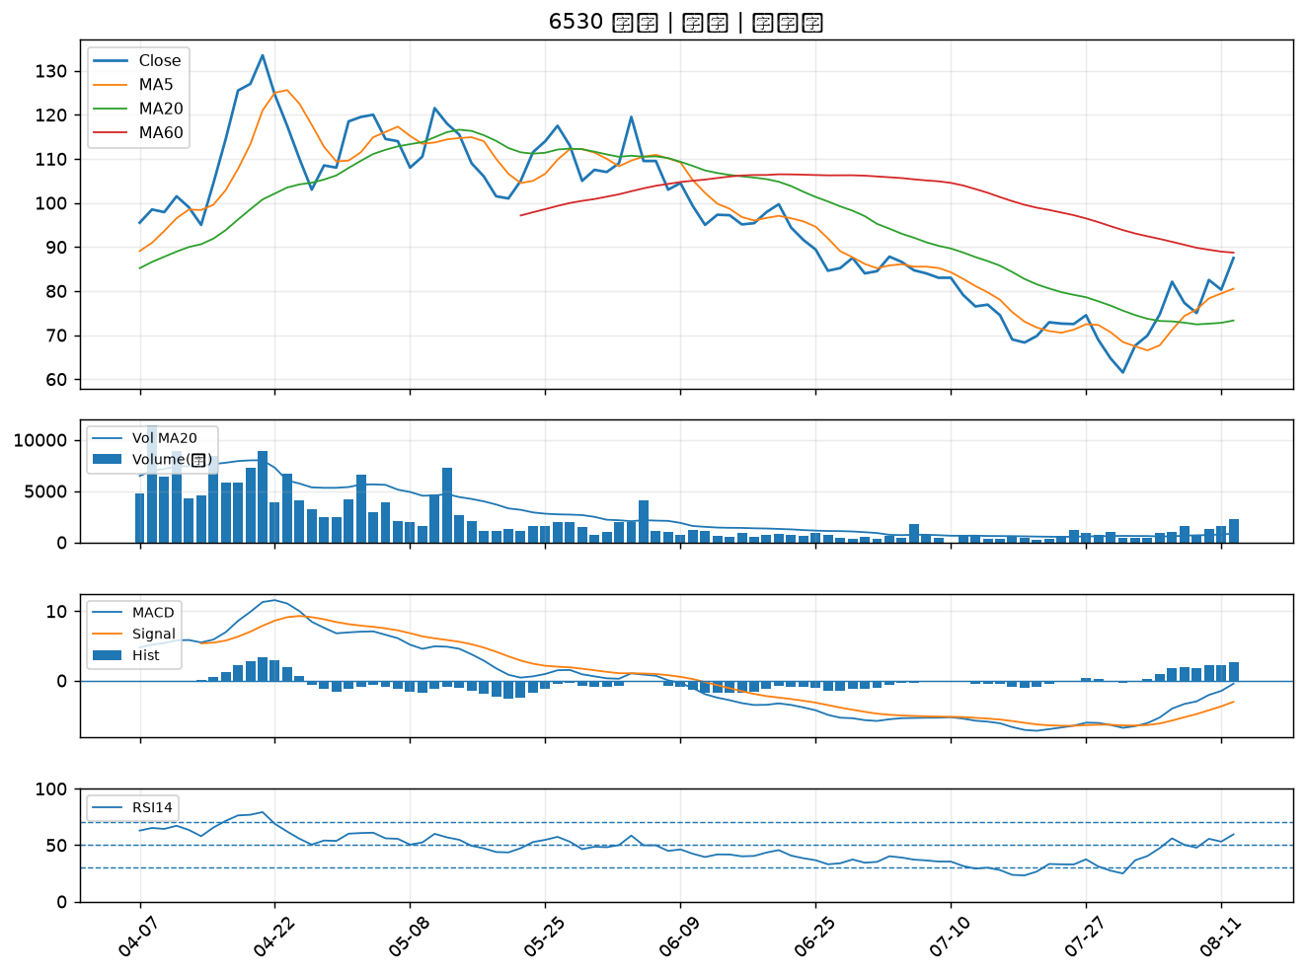

3010 華立｜B級
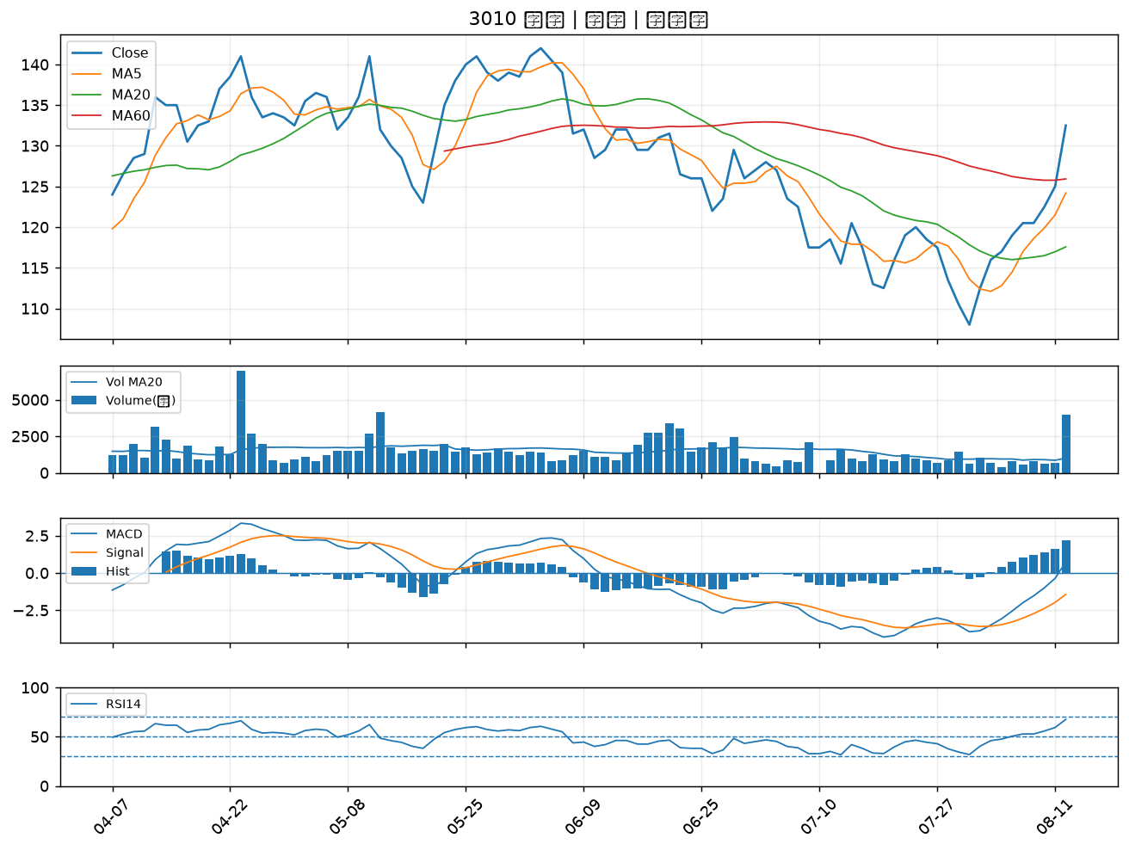

4510 高鋒｜B級
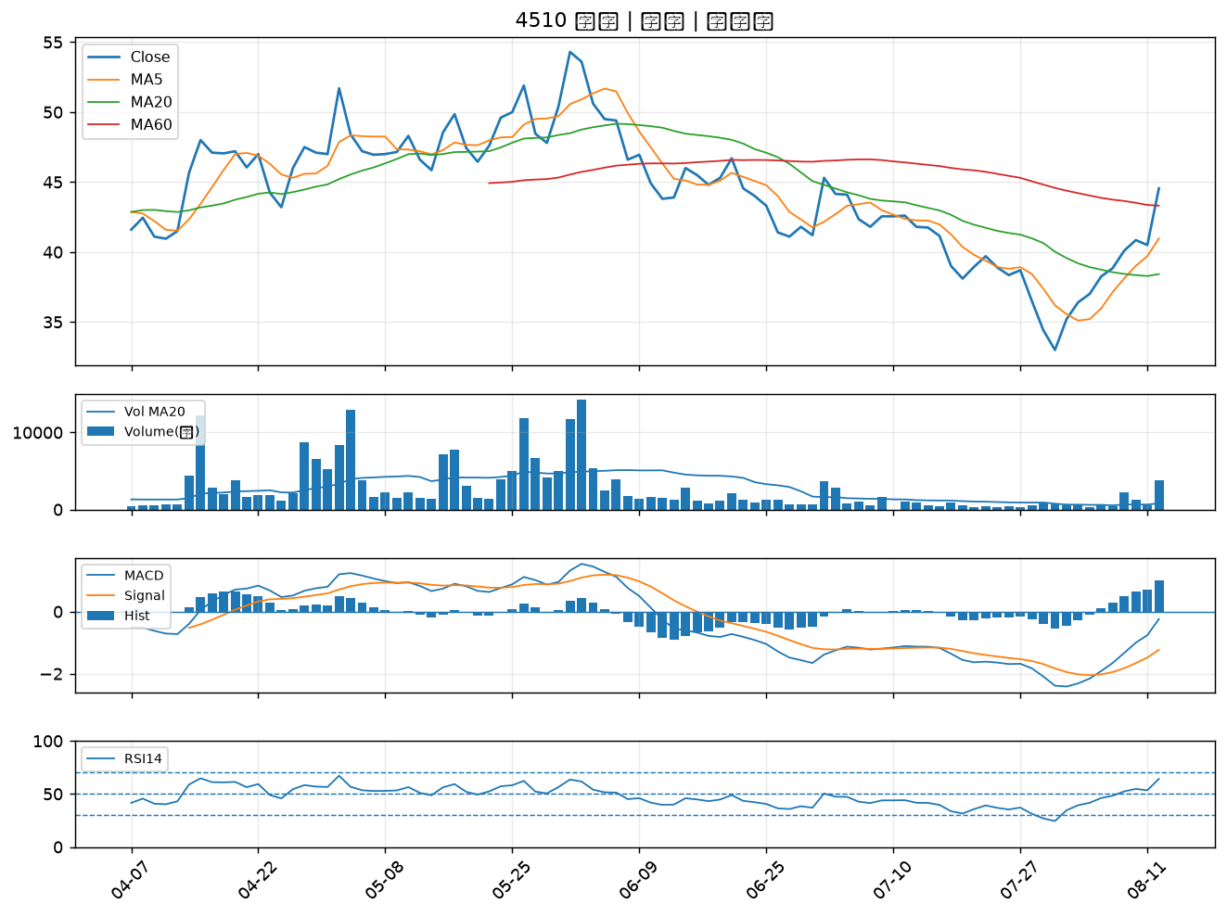

2108 南帝｜B級
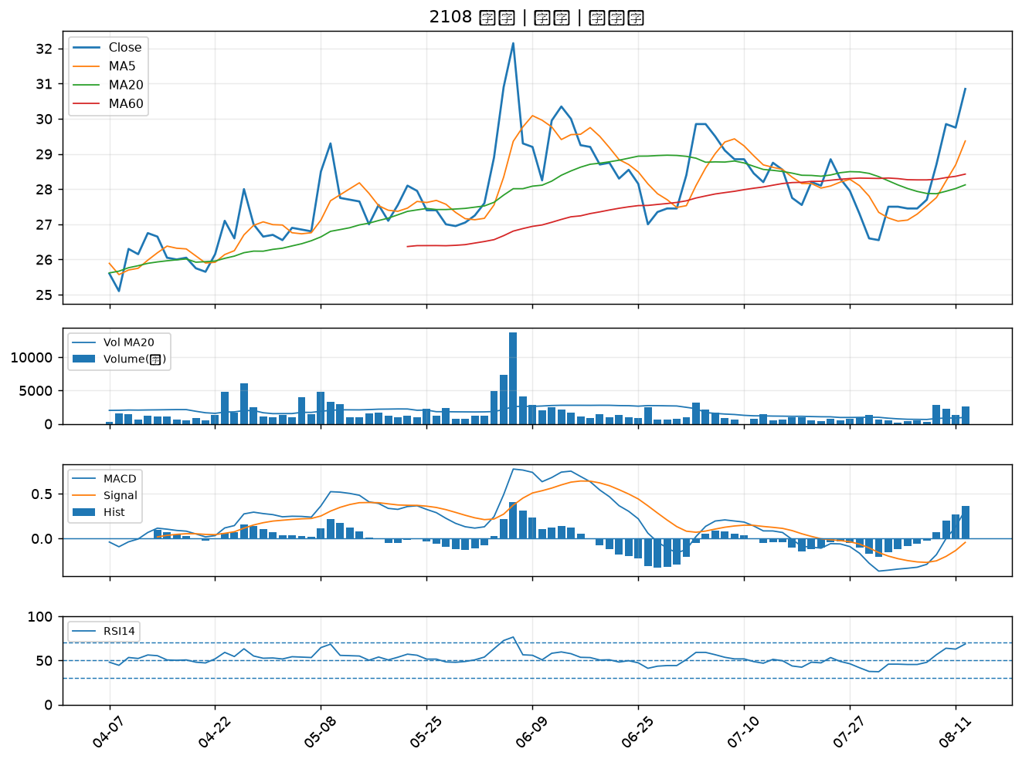

1519 華城｜B級
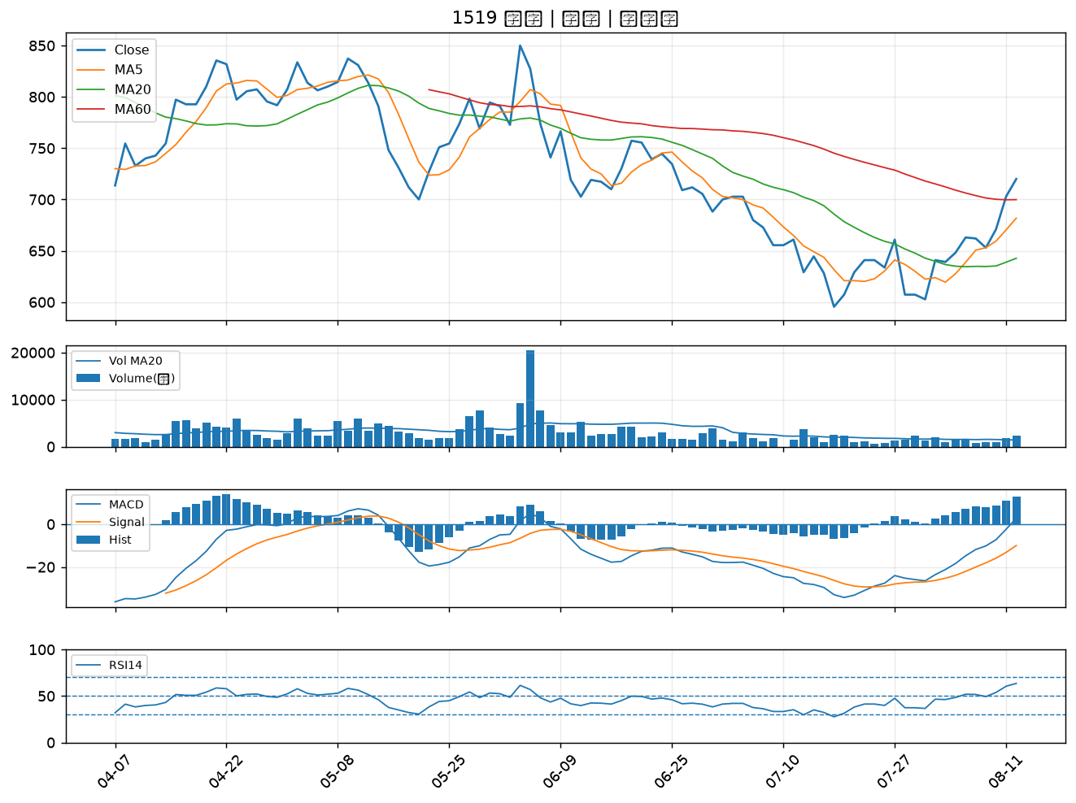

3515 華擎｜B級
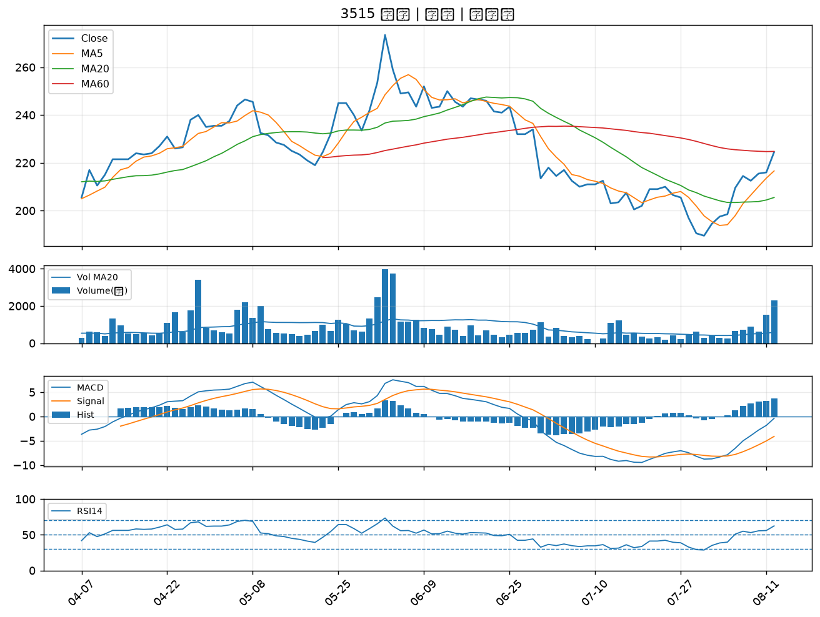

2461 光群雷｜B級
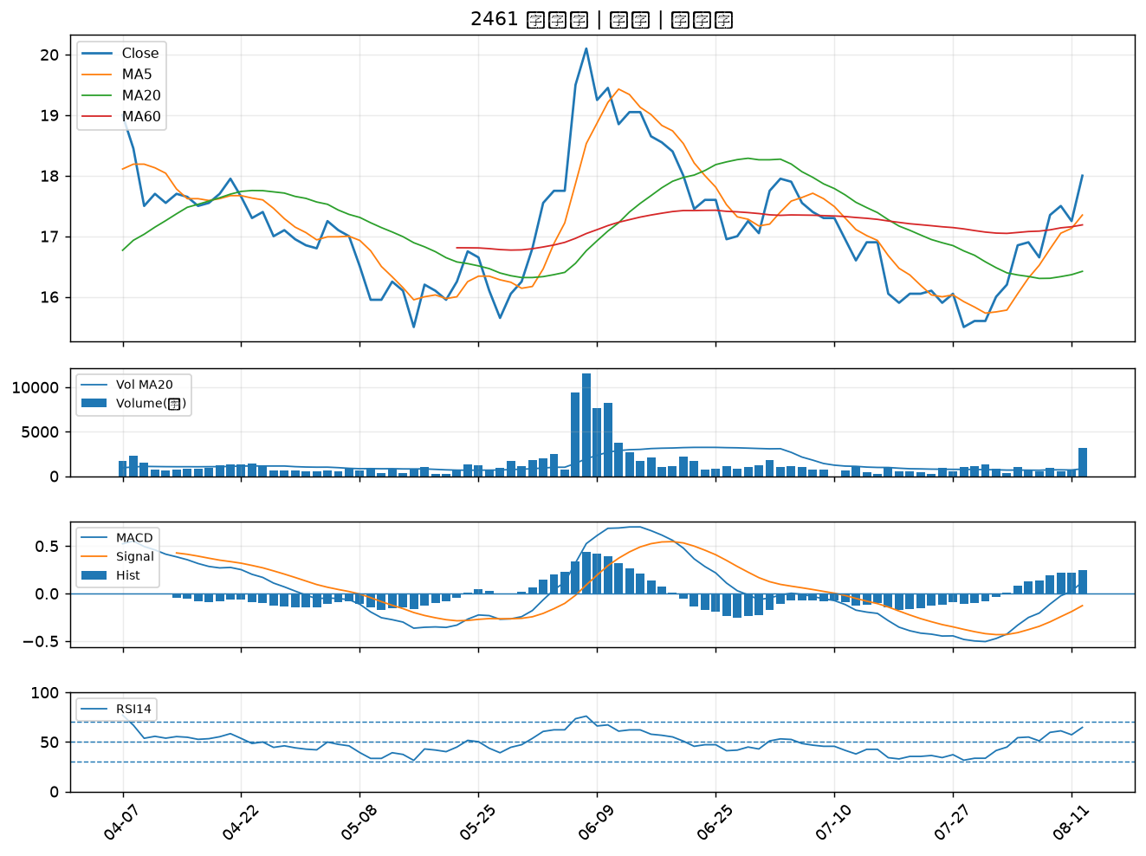

6292 迅德｜B級
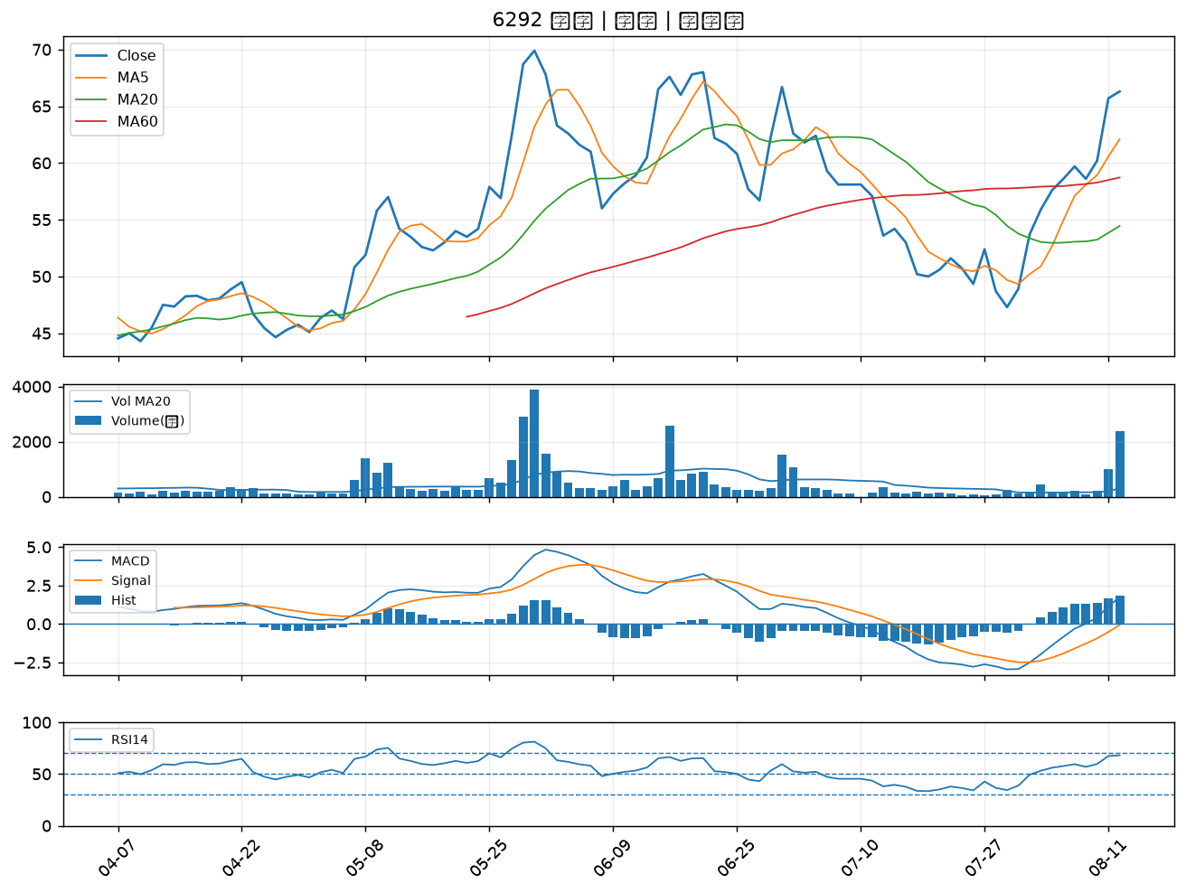

1455 集盛｜B級
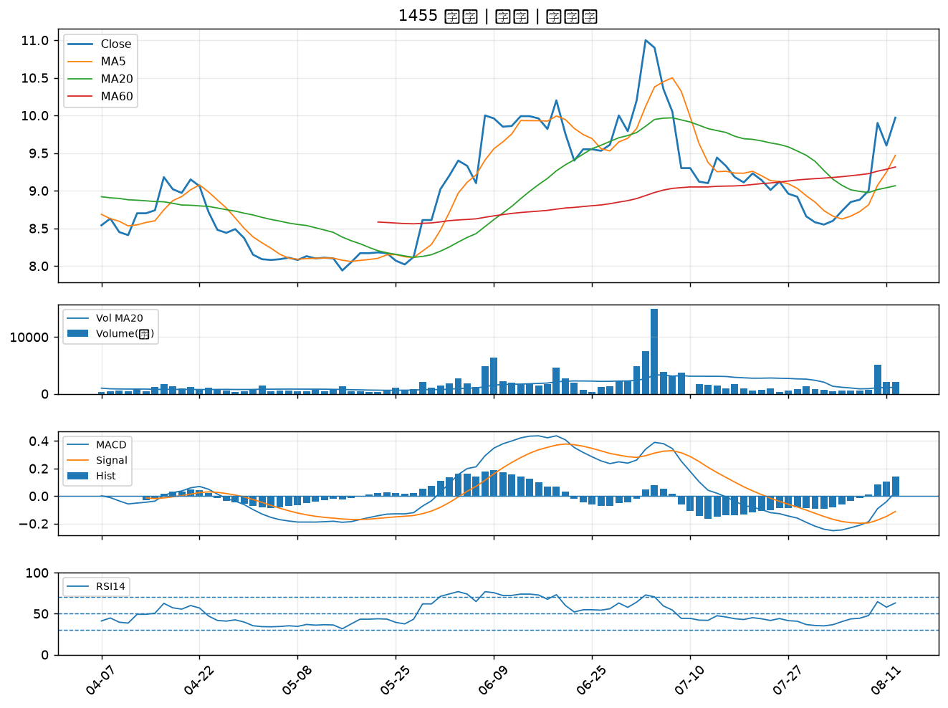

1605 華新｜B級
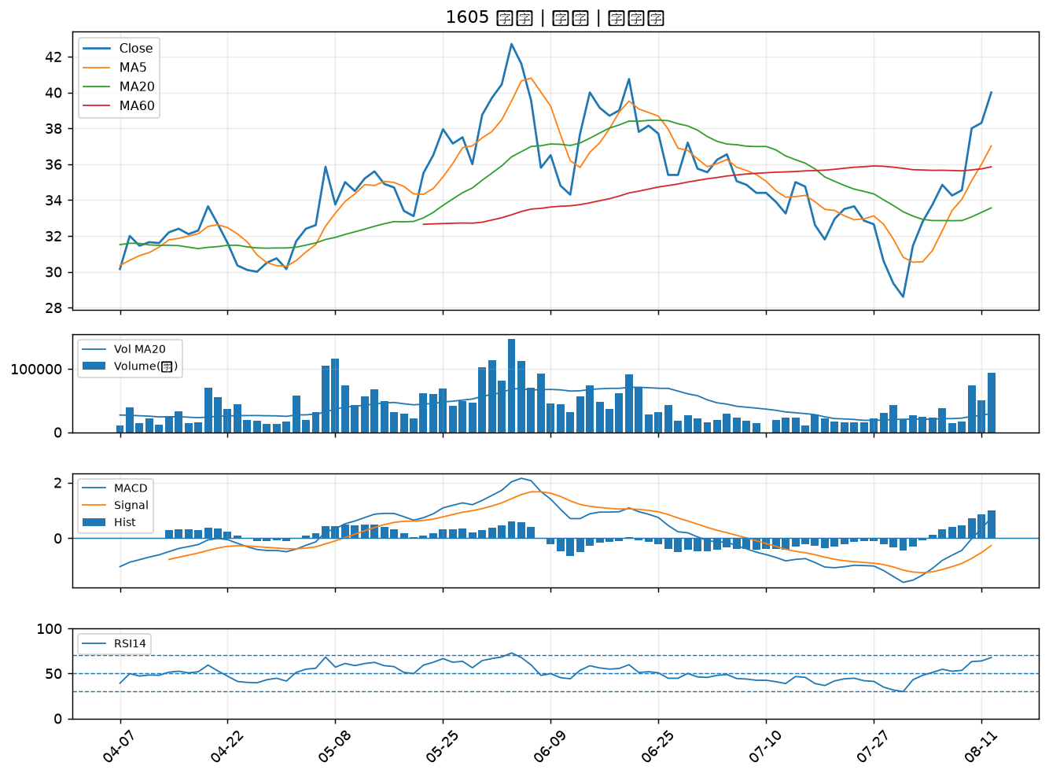

2356 英業達｜B級
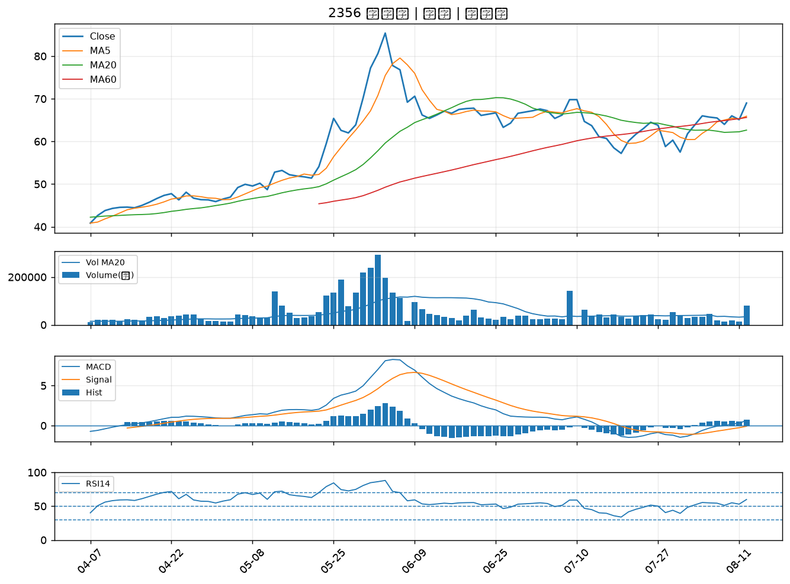

1608 華榮｜B級
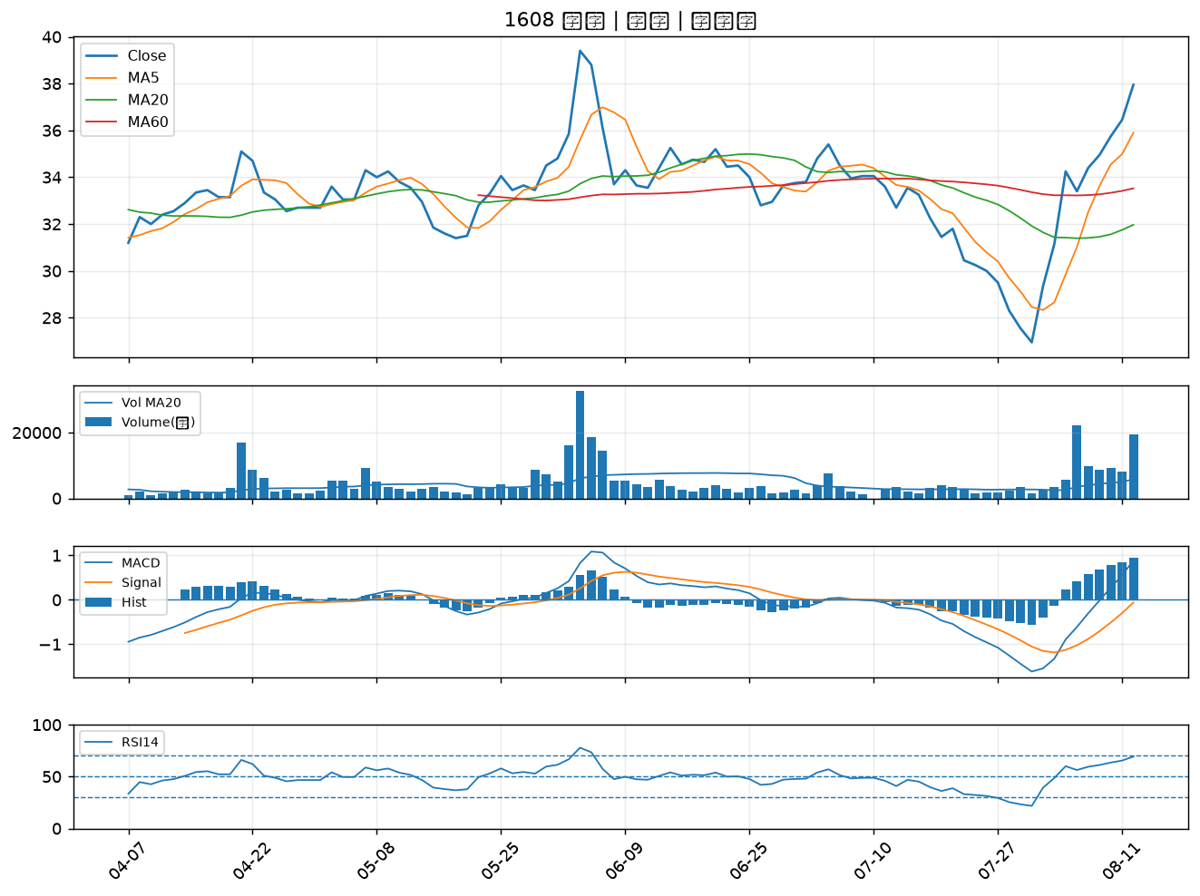

2399 映泰｜B級
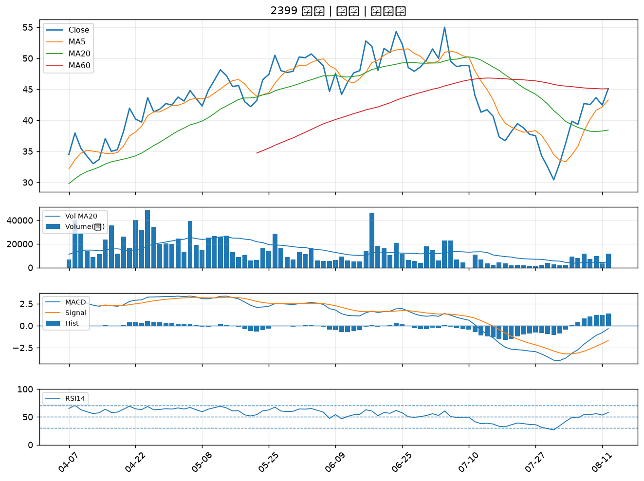

2465 麗臺｜B級
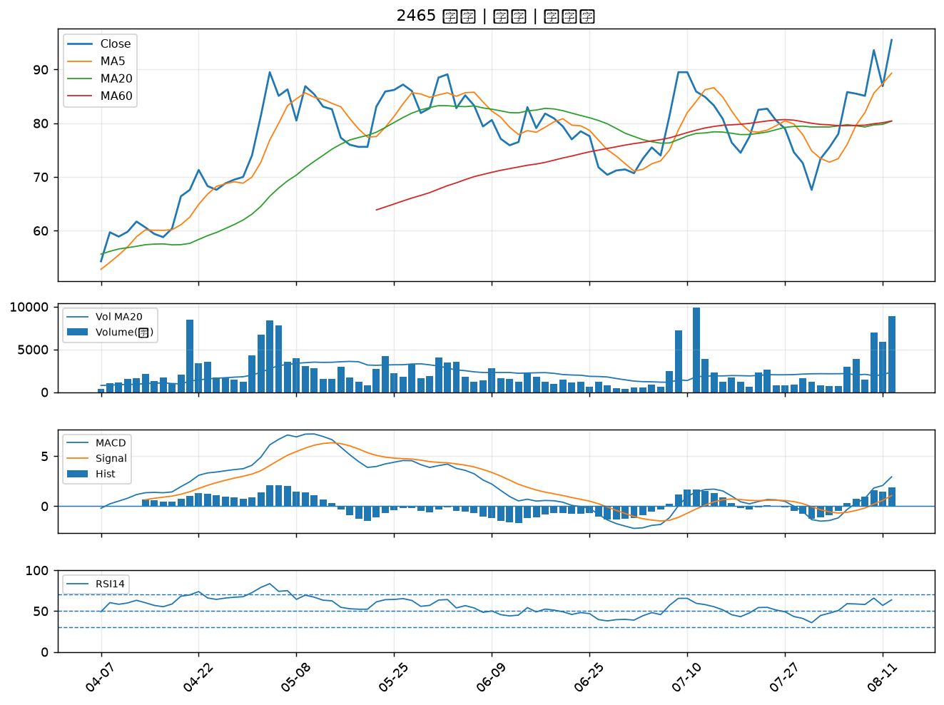

2417 圓剛｜B級
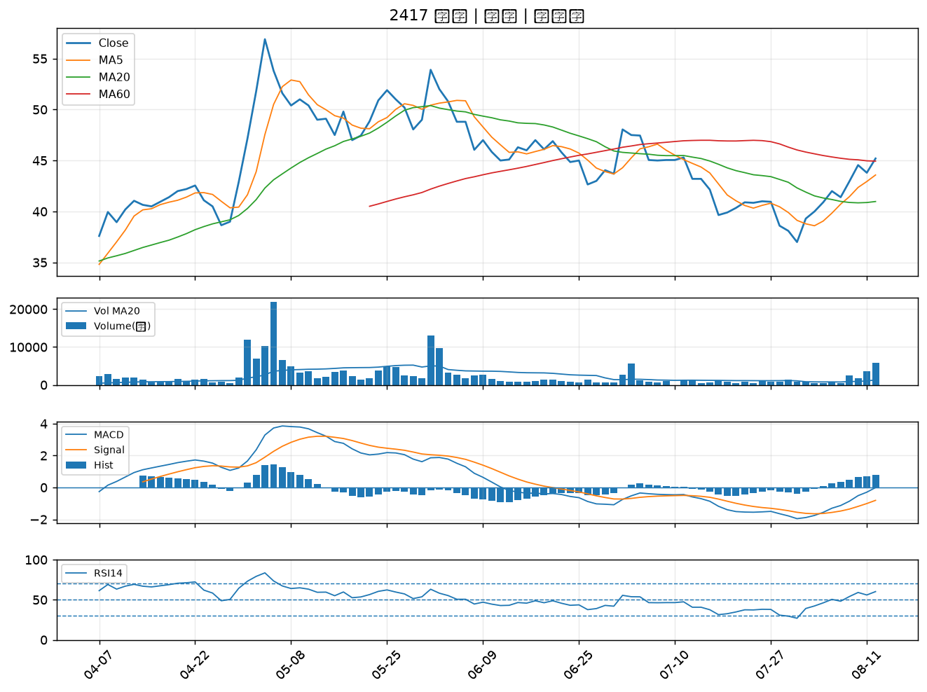

3490 單井｜B級
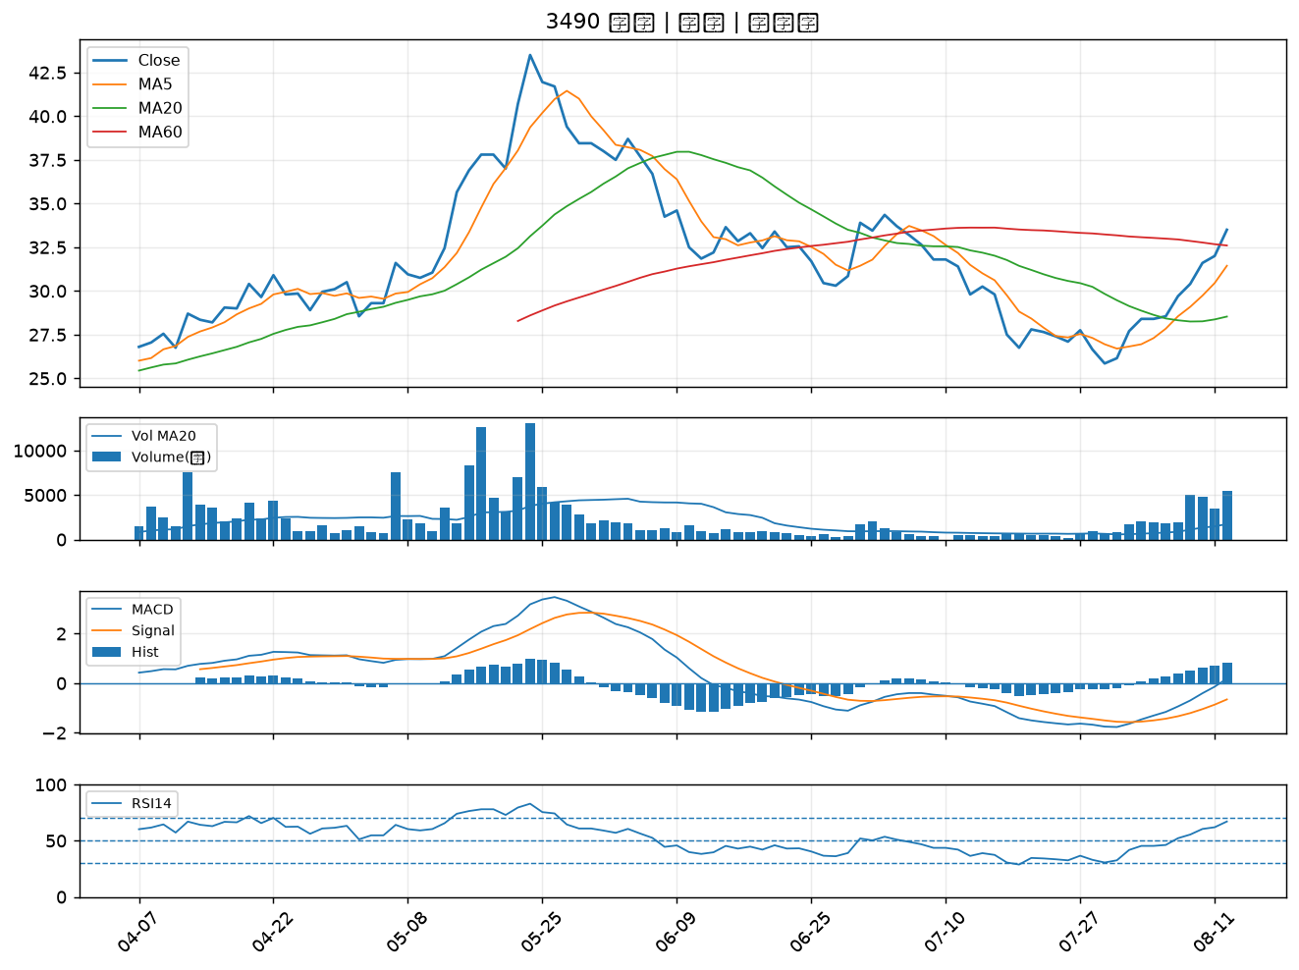

4977 眾達-KY｜B級
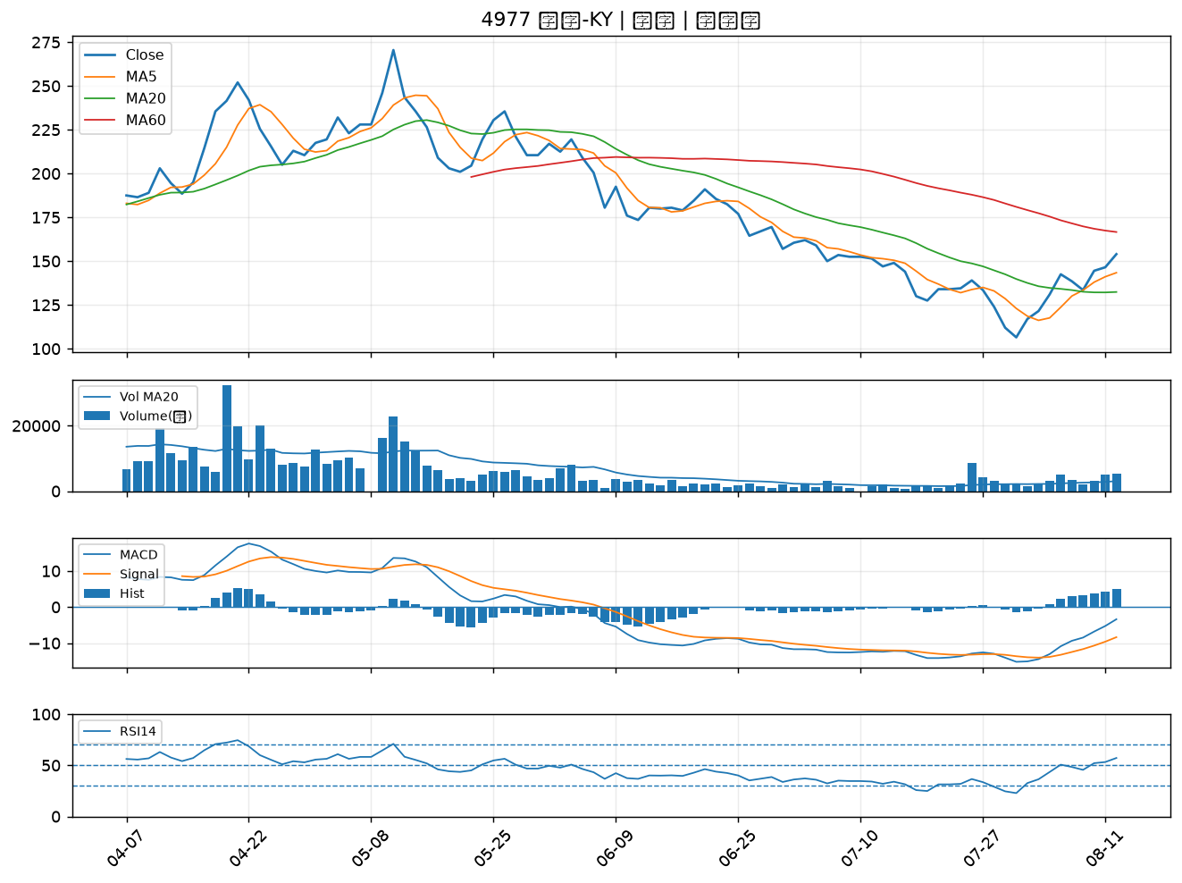

1612 宏泰｜B級
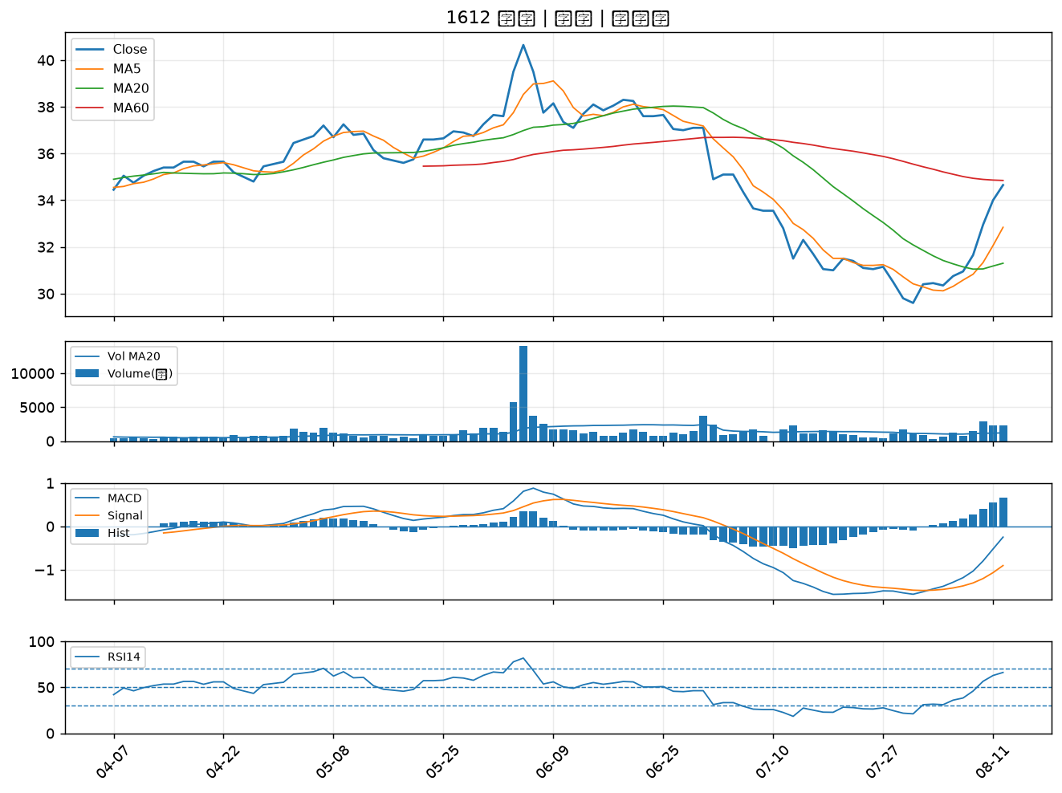

4991 環宇-KY｜B級

